INSTRUÇÕES
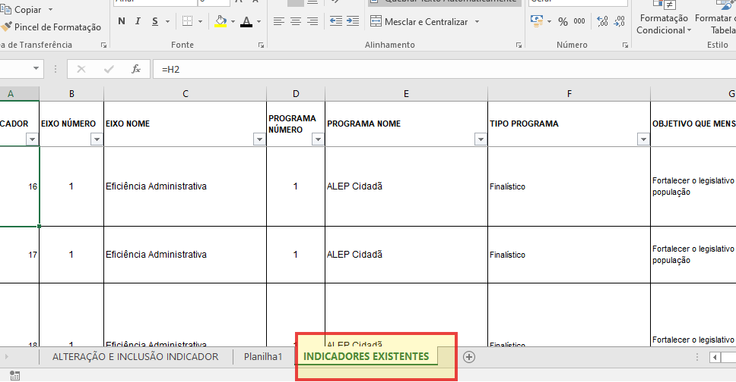
Iniciar o preenchimento inserindo o código do indicador na coluna "G"
Caso não saiba o número do indicador, consultar na guia "Indicadores Existentes"

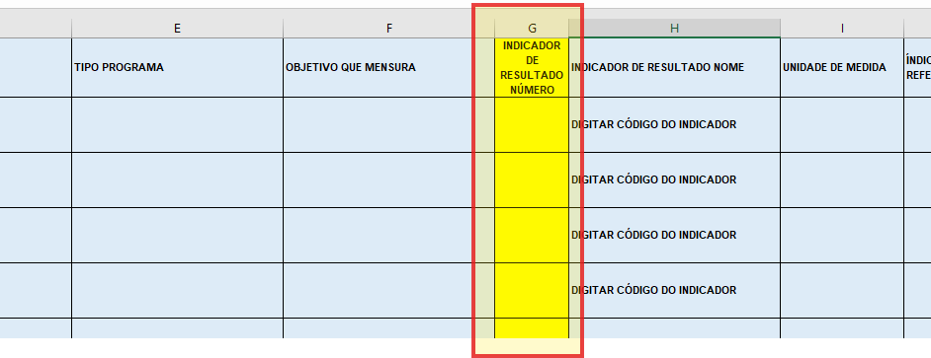

A planilha irá trazer todas as informações do indicador nas colunas em azul, Identificar os indicadores e todos os atributos relacionados a ele, inclusive os objetivos de Programa aos
quais estão vinculados
Selecionar na Coluna "T" qual tipo de alteração solicita fazer no indicador
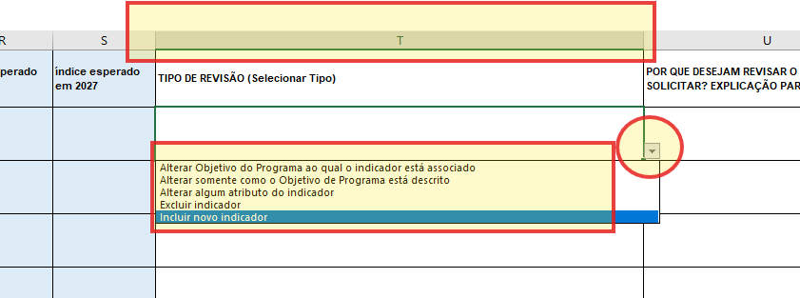

 | No caso de Exclusão de Indicador, deve existir outro indicador que esteja
 | relacionado com os objetivos do Programa do órgão/entidade

Preencher o(s) atributo(s) que desejam alterar e a explicar o motivo. A equipe da CMA irá utilizar a explicação, juntamente com as informações inseridas, para aceitar ou não a revisão.
O campo deve estar coerente com os dados cadastrados, monitoramentos já realizados, valores executados até o momento e de acordo com a metodologia do PPA para ser
aceita a mudança do indicador.

Preencher demais colunas de acordo com o que vai ser revisado

